身長
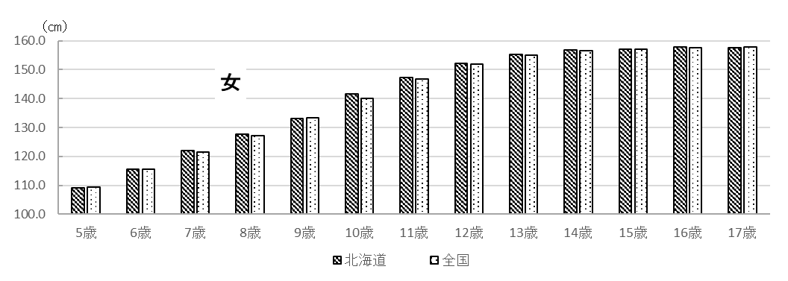
２ 結果の概要

北海道における平成30年度の身長・体重の平均値は表１～２のとおりです。男子の身長は、６歳、
17歳を、女子の身長は、５歳、６歳、９歳、17歳を除き全国平均を上回るか、同等でした。体重につ
いては、５歳女児を除き全国平均を上回るか同等でした。
また、北海道における肥満傾向児・痩身傾向児の出現率は表４のとおりとなっています。

表１ 身長の平均値（前年度対比及び全国対比） |  |  |  |  |  |  |  |  | （単位：㎝）
区 分 |  |  |  | 北海道 |  |  |  | 全国 | 対全国差
 |  |  |  | Ｈ３０ |  | Ｈ２９ 平均値 | 対前年度差 | Ｈ３０ 平均値
 |  |  |  | 平均値 | 標準偏差
 | 幼稚園 | 5 | 歳 | 110.4 | 4.70 | 110.1 | 0.3 | 110.3 | 0.1
 | 小学校 | 6 |  | 116.3 | 4.93 | 116.6 | △ 0.3 | 116.5 | △ 0.2
 |  | 7 |  | 122.8 | 4.80 | 122.6 | 0.2 | 122.5 | 0.3
 |  | 8 |  | 129.4 | 5.62 | 128.4 | 1.0 | 128.1 | 1.3
 |  | 9 |  | 133.9 | 6.25 | 133.7 | 0.2 | 133.7 | 0.2
 |  | 10 |  | 139.3 | 6.55 | 139.5 | △ 0.2 | 138.8 | 0.5
男 |  | 11 |  | 146.0 | 7.19 | 145.7 | 0.3 | 145.2 | 0.8
 | 中学校 | 12 |  | 153.7 | 8.08 | 154.2 | △ 0.5 | 152.7 | 1.0
 |  | 13 |  | 160.6 | 7.63 | 161.3 | △ 0.7 | 159.8 | 0.8
 |  | 14 |  | 166.1 | 6.63 | 166.0 | 0.1 | 165.3 | 0.8
 | 高等学校 | 15 |  | 169.0 | 5.90 | 168.8 | 0.2 | 168.4 | 0.6
 |  | 16 |  | 170.3 | 5.74 | 170.0 | 0.3 | 169.9 | 0.4
 |  | 17 |  | 170.5 | 5.88 | 170.7 | △ 0.2 | 170.6 | △ 0.1
 | 幼稚園 | 5 | 歳 | 109.2 | 4.47 | 109.3 | △ 0.1 | 109.4 | △ 0.2
 | 小学校 | 6 |  | 115.5 | 4.86 | 115.7 | △ 0.2 | 115.6 | △ 0.1
 |  | 7 |  | 122.0 | 5.16 | 122.0 | 0.0 | 121.5 | 0.5
 |  | 8 |  | 127.8 | 5.69 | 127.2 | 0.6 | 127.3 | 0.5
 |  | 9 |  | 133.2 | 6.04 | 134.3 | △ 1.1 | 133.4 | △ 0.2
 |  | 10 |  | 141.5 | 7.03 | 140.2 | 1.3 | 140.1 | 1.4
女 |  | 11 |  | 147.3 | 6.62 | 147.2 | 0.1 | 146.8 | 0.5
 | 中学校 | 12 |  | 152.3 | 5.98 | 152.4 | △ 0.1 | 151.9 | 0.4
 |  | 13 |  | 155.2 | 5.21 | 155.4 | △ 0.2 | 154.9 | 0.3
 |  | 14 |  | 156.7 | 5.20 | 156.9 | △ 0.2 | 156.6 | 0.1
 | 高等学校 | 15 |  | 157.1 | 5.41 | 157.2 | △ 0.1 | 157.1 | 0.0
 |  | 16 |  | 157.9 | 5.84 | 157.5 | 0.4 | 157.6 | 0.3
 |  | 17 |  | 157.6 | 5.53 | 158.2 | △ 0.6 | 157.8 | △ 0.2

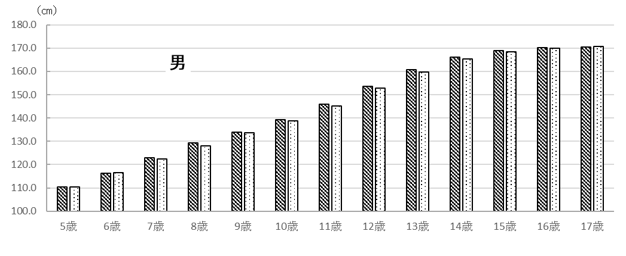
 |  |  |  | 図１ 平成30年度 身長の平均値

体重
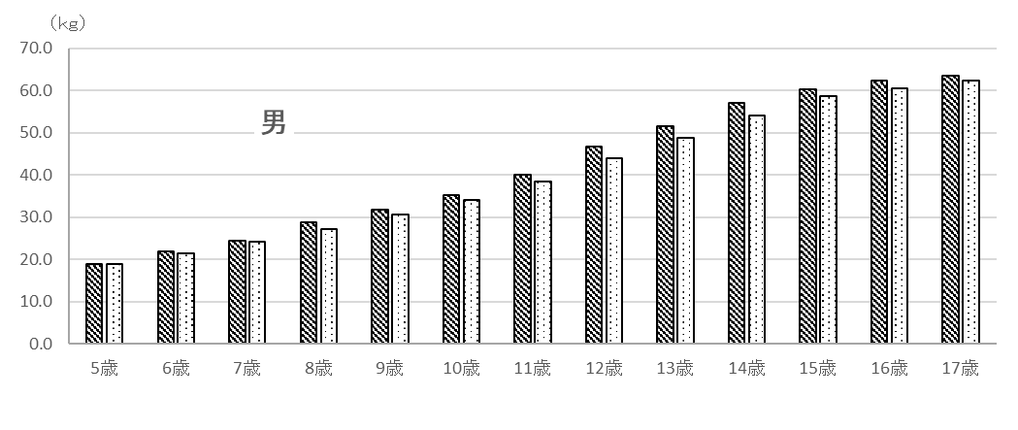
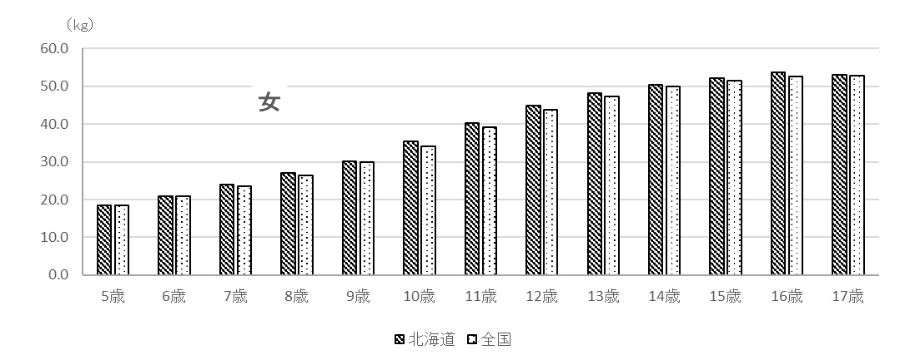
表２ 体重の平均値（前年度対比及び全国対比） |  |  |  |  |  |  |  |  | （単位：㎏）
区 分 |  |  |  | 北海道 |  |  |  | 全国 | 対全国差
 |  |  |  | Ｈ３０ |  | Ｈ２９ 平均値 | 対前年度差 | Ｈ３０ 平均値
 |  |  |  | 平均値 | 標準偏差
 | 幼稚園 | 5 | 歳 | 19.0 | 2.67 | 18.8 | 0.2 | 18.9 | 0.1
 | 小学校 | 6 |  | 21.8 | 3.86 | 21.7 | 0.1 | 21.4 | 0.4
 |  | 7 |  | 24.5 | 4.40 | 24.6 | △ 0.1 | 24.1 | 0.4
 |  | 8 |  | 28.7 | 6.85 | 27.9 | 0.8 | 27.2 | 1.5
 |  | 9 |  | 31.7 | 6.85 | 31.6 | 0.1 | 30.7 | 1.0
 |  | 10 |  | 35.2 | 7.96 | 36.0 | △ 0.8 | 34.1 | 1.1
男 |  | 11 |  | 40.0 | 8.94 | 40.4 | △ 0.4 | 38.4 | 1.6
 | 中学校 | 12 |  | 46.7 | 11.46 | 46.0 | 0.7 | 44.0 | 2.7
 |  | 13 |  | 51.6 | 11.73 | 51.1 | 0.5 | 48.8 | 2.8
 |  | 14 |  | 57.1 | 12.05 | 55.7 | 1.4 | 54.0 | 3.1
 | 高等学校 | 15 |  | 60.3 | 11.65 | 59.7 | 0.6 | 58.6 | 1.7
 |  | 16 |  | 62.3 | 11.72 | 61.1 | 1.2 | 60.6 | 1.7
 |  | 17 |  | 63.6 | 11.90 | 63.9 | △ 0.3 | 62.4 | 1.2
 | 幼稚園 | 5 | 歳 | 18.4 | 2.50 | 18.5 | △ 0.1 | 18.5 | △ 0.1
 | 小学校 | 6 |  | 20.9 | 3.49 | 21.1 | △ 0.2 | 20.9 | 0.0
 |  | 7 |  | 24.0 | 4.08 | 24.1 | △ 0.1 | 23.5 | 0.5
 |  | 8 |  | 27.1 | 5.14 | 26.6 | 0.5 | 26.4 | 0.7
 |  | 9 |  | 30.2 | 6.58 | 30.7 | △ 0.5 | 30.0 | 0.2
 |  | 10 |  | 35.5 | 7.75 | 34.1 | 1.4 | 34.1 | 1.4
女 |  | 11 |  | 40.2 | 9.47 | 40.0 | 0.2 | 39.1 | 1.1
 | 中学校 | 12 |  | 44.9 | 9.13 | 44.7 | 0.2 | 43.7 | 1.2
 |  | 13 |  | 48.1 | 7.80 | 48.0 | 0.1 | 47.2 | 0.9
 |  | 14 |  | 50.4 | 7.53 | 50.8 | △ 0.4 | 49.9 | 0.5
 | 高等学校 | 15 |  | 52.2 | 8.99 | 51.9 | 0.3 | 51.6 | 0.6
 |  | 16 |  | 53.6 | 8.55 | 53.5 | 0.1 | 52.5 | 1.1
 |  | 17 |  | 53.1 | 8.24 | 52.8 | 0.3 | 52.9 | 0.2

 |  |  |  |  | 図２ 平成30年度 体重の平均値

17歳
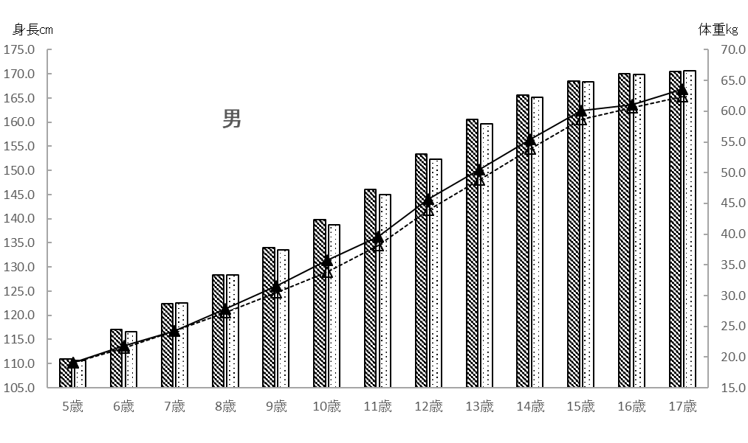
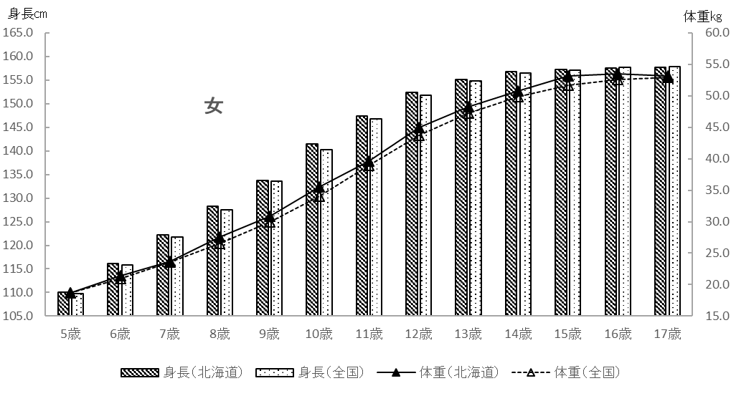
 | 表３ １７歳（平成12年度生まれ）の各年度時における身長・体重平均値
 |  |  |  |  | 男 |  |  |  | 女
 | 年度 | 年齢 |  | 身長 |  | 体重 |  | 身長 |  | 体重
 |  |  |  | 北海道 | 全国 | 北海道 | 全国 | 北海道 | 全国 | 北海道 | 全国
 | H18 | 5 | 歳 | 111.0 | 110.7 | 19.1 | 19.1 | 110.1 | 109.8 | 18.7 | 18.7
 | H19 | 6 |  | 117.1 | 116.6 | 21.8 | 21.5 | 116.2 | 115.8 | 21.4 | 21.0
 | H20 | 7 |  | 122.4 | 122.5 | 24.2 | 24.2 | 122.2 | 121.7 | 23.7 | 23.6
 | H21 | 8 |  | 128.4 | 128.3 | 27.8 | 27.2 | 128.3 | 127.5 | 27.6 | 26.5
 | H22 | 9 |  | 134.0 | 133.5 | 31.6 | 30.5 | 133.7 | 133.5 | 30.9 | 30.0
 | H23 | 10 |  | 139.8 | 138.8 | 35.8 | 33.8 | 141.4 | 140.2 | 35.5 | 34.0
 | H24 | 11 |  | 146.0 | 145.0 | 39.6 | 38.2 | 147.3 | 146.7 | 39.6 | 38.9
 | H25 | 12 |  | 153.4 | 152.3 | 45.7 | 43.9 | 152.4 | 151.8 | 45.0 | 43.7
 | H26 | 13 |  | 160.6 | 159.7 | 50.5 | 48.8 | 155.1 | 154.8 | 48.3 | 47.2
 | H27 | 14 |  | 165.6 | 165.1 | 55.4 | 53.9 | 156.8 | 156.5 | 50.8 | 49.9
 | H28 | 15 |  | 168.5 | 168.3 | 60.1 | 58.7 | 157.2 | 157.1 | 53.1 | 51.7
 | H29 | 16 |  | 170.0 | 169.9 | 61.1 | 60.6 | 157.5 | 157.6 | 53.5 | 52.6
 | H30 | 17 |  | 170.5 | 170.6 | 63.6 | 62.4 | 157.6 | 157.8 | 53.1 | 52.9

図３ １７歳（平成１２年度生まれ）の各年度時における身長・体重平均値

肥満度
肥満・痩身については、性別、年齢別、身長別標準体重から肥満度を算出し、肥満度が２０％
以上の者を肥満傾向児、－２０％以下の者を痩身傾向児としています。
肥満度の求め方は以下のとおりです。

肥満度（過体重度）
＝〔実測体重（kg）－身長別標準体重（kg）〕／身長別標準体重（kg）×１００（％）

係数
年齢
 | ＊身長別標準体重を求める係数と計算式
 | 身長別標準体重（kg）＝ａ×実測身長（cm）－ｂ
 |  | 男 |  |  |  | 女
 |  | ａ |  | ｂ |  | ａ |  |  | b
 | 5 | 0.386 |  | 23.699 |  | 0.377 |  |  | 22.750
 | 6 | 0.461 |  | 32.382 |  | 0.458 |  |  | 32.079
 | 7 | 0.513 |  | 38.878 |  | 0.508 |  |  | 38.367
 | 8 | 0.592 |  | 48.804 |  | 0.561 |  |  | 45.006
 | 9 | 0.687 |  | 61.390 |  | 0.652 |  |  | 56.992
 | 10 | 0.752 |  | 70.461 |  | 0.730 |  |  | 68.091
 | 11 | 0.782 |  | 75.106 |  | 0.803 |  |  | 78.846
 | 12 | 0.783 |  | 75.642 |  | 0.796 |  |  | 76.934
 | 13 | 0.815 |  | 81.348 |  | 0.655 |  |  | 54.234
 | 14 | 0.832 |  | 83.695 |  | 0.594 |  |  | 43.264
 | 15 | 0.766 |  | 70.989 |  | 0.560 |  |  | 37.002
 | 16 | 0.656 |  | 51.822 |  | 0.578 |  |  | 39.057
 | 17 | 0.672 |  | 53.642 |  | 0.598 |  |  | 42.339

出典：公益財団法人 日本学校保健会 『児童生徒等の健康診断マニュアル（平成27年度改訂)』

＊（参考）平成３０年度調査における平均身長時の標準体重

年齢
 |  |  |  |  |  |  |  | 北 海 道
 |  |  |  | 男 |  |  |  |  |  |  | 女
 | 平均身長 （cm） |  | 平均身長時の標準体重（kg）Ａ |  | 平均体重 （kg）Ｂ |  | 差 Ｂ－Ａ （kg） |  | 平均身長 （cm） | 平均身長時の標準体重（kg）Ｃ |  | 平均体重 （kg）Ｄ | 差 Ｄ－Ｃ （kg）
5 | 110.4 |  | 18.9 |  | 19.0 |  | 0.1 |  | 109.2 | 18.4 |  | 18.4 | 0.0
6 | 116.3 |  | 21.2 |  | 21.8 |  | 0.6 |  | 115.5 | 20.8 |  | 20.9 | 0.1
7 | 122.8 |  | 24.1 |  | 24.5 |  | 0.4 |  | 122.0 | 23.6 |  | 24.0 | 0.4
8 | 129.4 |  | 27.8 |  | 28.7 |  | 0.9 |  | 127.8 | 26.7 |  | 27.1 | 0.4
9 | 133.9 |  | 30.6 |  | 31.7 |  | 1.1 |  | 133.2 | 29.9 |  | 30.2 | 0.3
10 | 139.3 |  | 34.3 |  | 35.2 |  | 0.9 |  | 141.5 | 35.2 |  | 35.5 | 0.3
11 | 146.0 |  | 39.1 |  | 40.0 |  | 0.9 |  | 147.3 | 39.4 |  | 40.2 | 0.8
12 | 153.7 |  | 44.7 |  | 46.7 |  | 2.0 |  | 152.3 | 44.3 |  | 44.9 | 0.6
13 | 160.6 |  | 49.5 |  | 51.6 |  | 2.1 |  | 155.2 | 47.4 |  | 48.1 | 0.7
14 | 166.1 |  | 54.5 |  | 57.1 |  | 2.6 |  | 156.7 | 49.8 |  | 50.4 | 0.6
15 | 169.0 |  | 58.5 |  | 60.3 |  | 1.8 |  | 157.1 | 51.0 |  | 52.2 | 1.2
16 | 170.3 |  | 59.9 |  | 62.3 |  | 2.4 |  | 157.9 | 52.2 |  | 53.6 | 1.4
17 | 170.5 |  | 60.9 |  | 63.6 |  | 2.7 |  | 157.6 | 51.9 |  | 53.1 | 1.2

身長推移
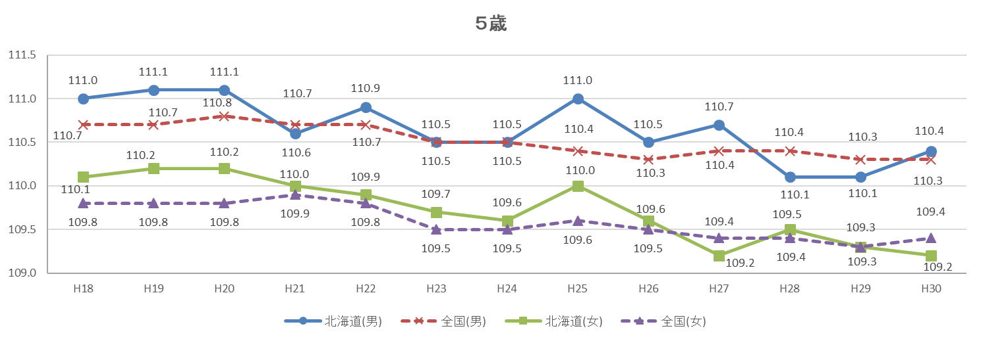
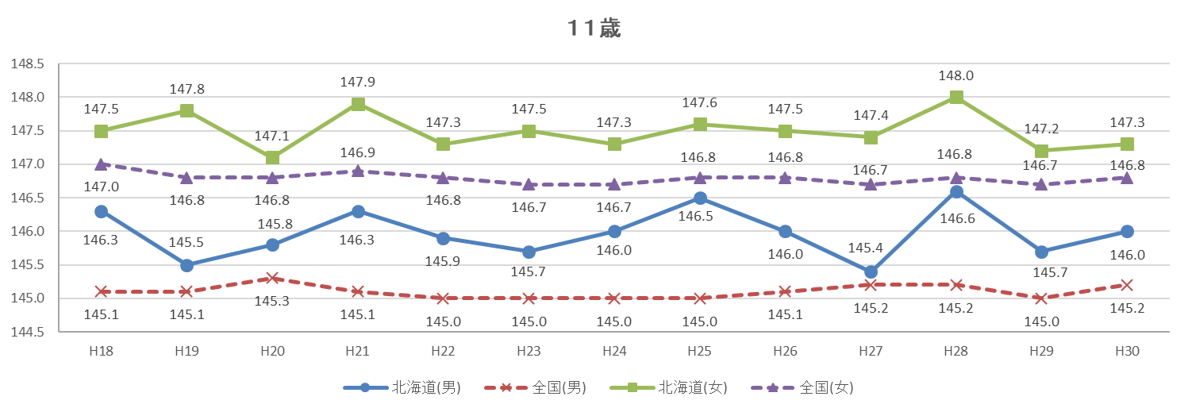
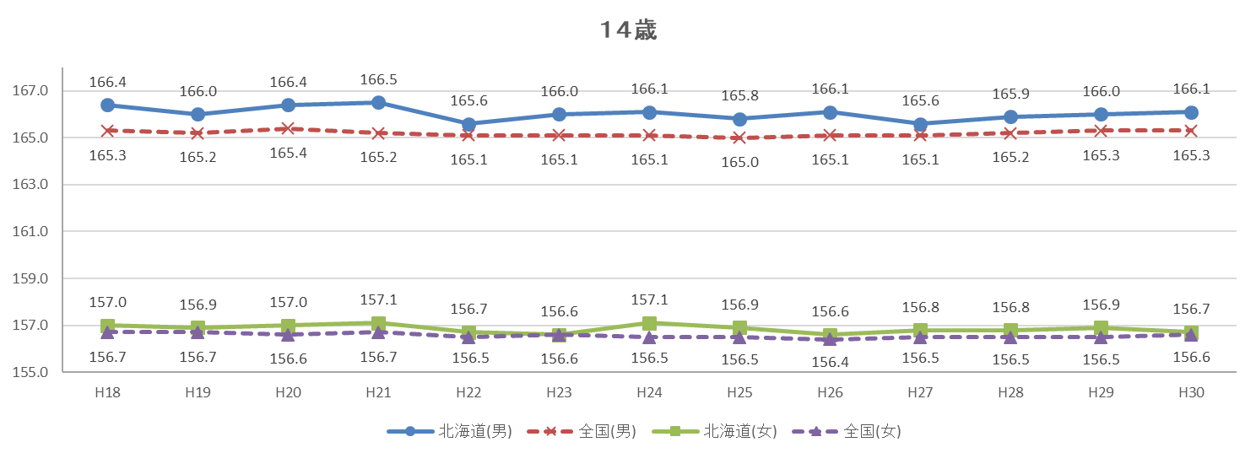
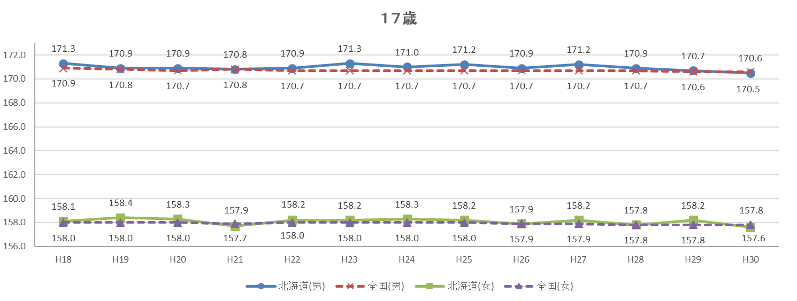
図４ 身長の平均値の推移 （単位：㎝）

体重推移
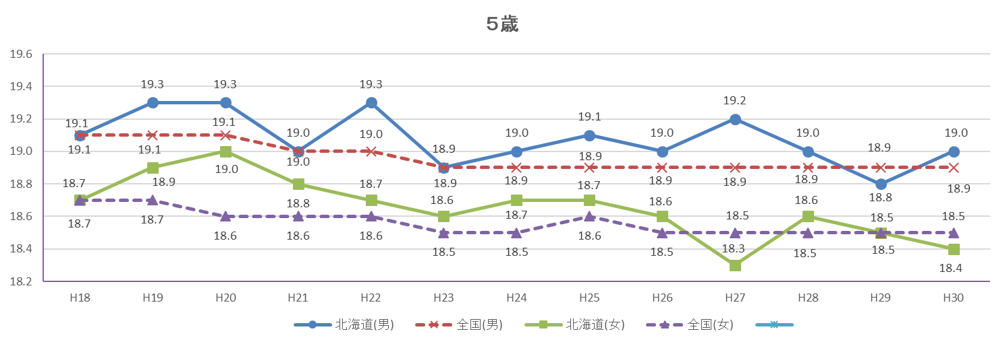
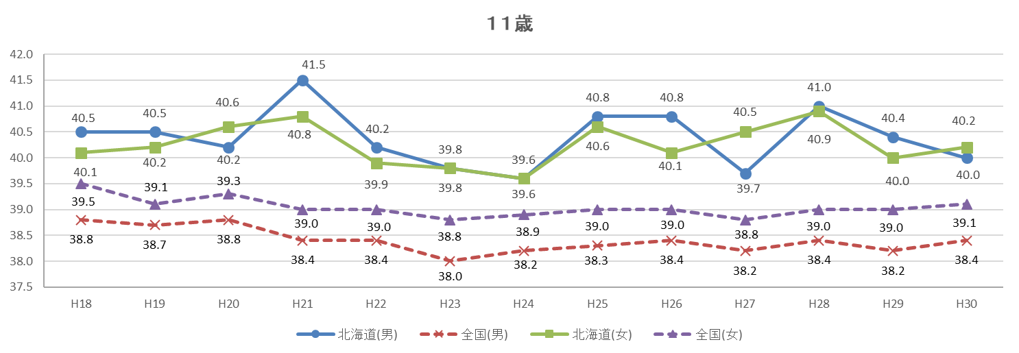
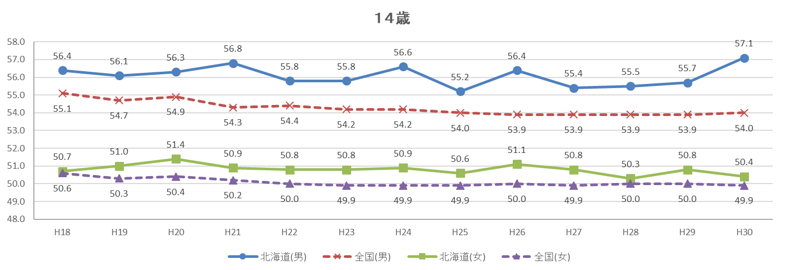
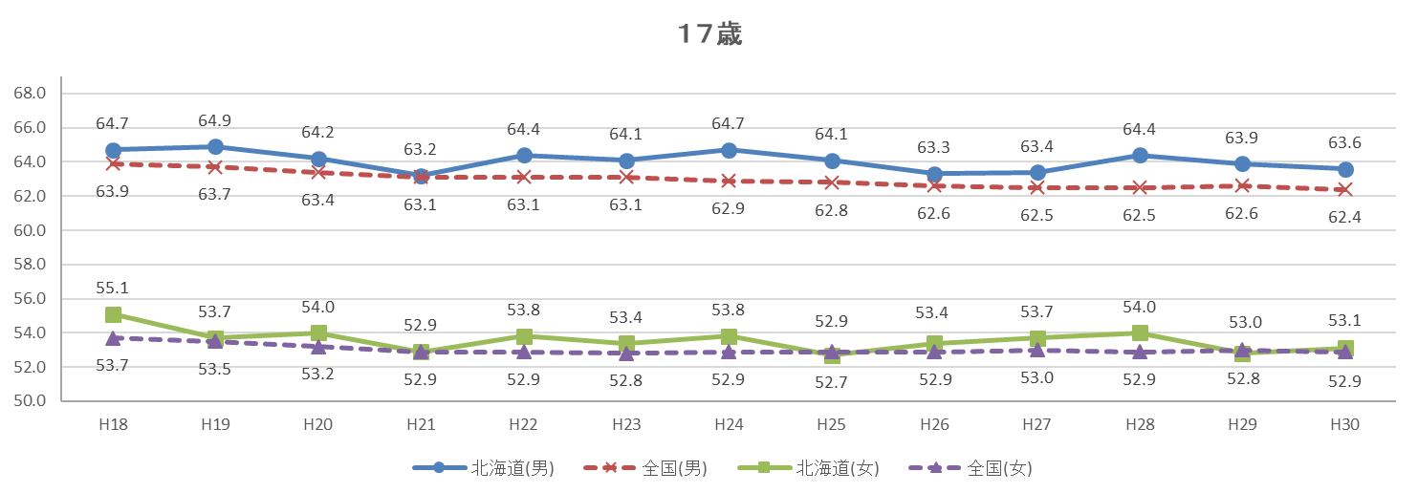
図５ 体重の平均値の推移 （単位：㎏）

30年前比較
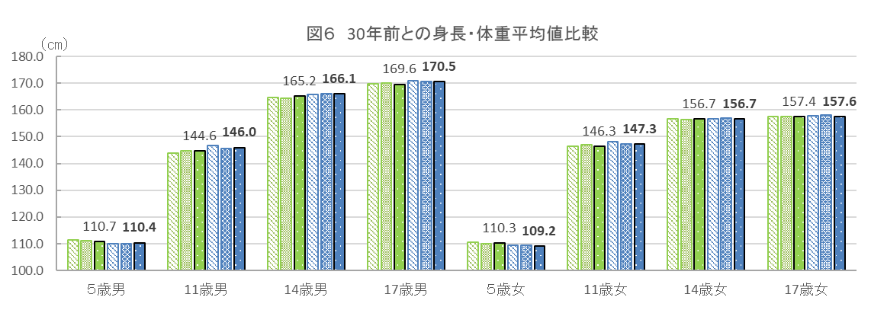
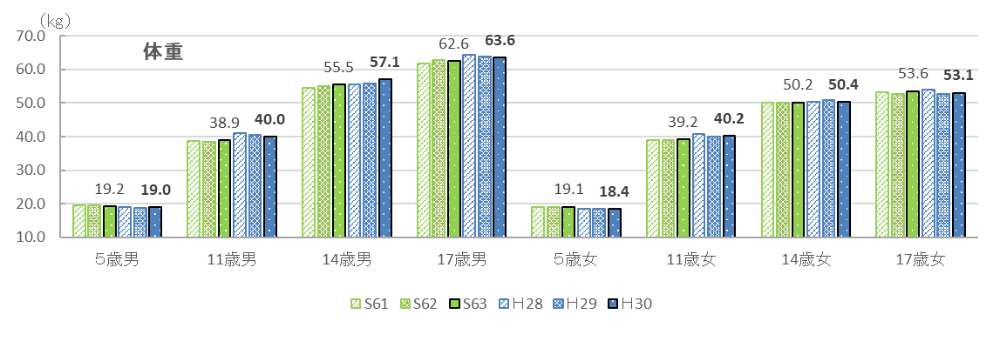
３ ３０年前との比較

北海道における平成30年度の身長・体重の平均値を親の世代（30年前の昭和63年度の平均値）と比較すると、
身長で最も差がある年齢は、男子では15歳で2.1cm、女子では10歳で2.0cmそれぞれ高くなっています。
また、体重で最も差がある年齢は、男子では13歳で1.8kg、女子では10歳で1.3kgそれぞれ重くなっています。

表５ ３０年前の身長・体重平均値との比較
区 分 |  |  |  | 身長 |  |  |  | 体重
 |  |  |  | Ｈ３０ | Ｓ６３ | 差 | 増減率 | Ｈ３０ | Ｓ６３ | 差 | 増減率
 |  |  |  | (cm) | (cm) | (cm) | (％) | (kg) | (kg) | (kg) | (％)
 | 幼稚園 | 5 | 歳 | 110.4 | 110.7 | △ 0.3 | △ 0.3 | 19.0 | 19.2 | △ 0.2 | △ 1.0
 | 小学校 | 6 |  | 116.3 | 116.7 | △ 0.4 | △ 0.3 | 21.8 | 21.6 | 0.2 | 0.9
 |  | 7 |  | 122.8 | 123.2 | △ 0.4 | △ 0.3 | 24.5 | 24.5 | 0.0 | 0.0
 |  | 8 |  | 129.4 | 128.1 | 1.3 | 1.0 | 28.7 | 27.4 | 1.3 | 4.7
 |  | 9 |  | 133.9 | 132.9 | 1.0 | 0.8 | 31.7 | 30.3 | 1.4 | 4.6
 |  | 10 |  | 139.3 | 138.7 | 0.6 | 0.4 | 35.2 | 34.2 | 1.0 | 2.9
男 |  | 11 |  | 146.0 | 144.6 | 1.4 | 1.0 | 40.0 | 38.9 | 1.1 | 2.8
 | 中学校 | 12 |  | 153.7 | 152.2 | 1.5 | 1.0 | 46.7 | 45.0 | 1.7 | 3.8
 |  | 13 |  | 160.6 | 159.1 | 1.5 | 0.9 | 51.6 | 49.8 | 1.8 | 3.6
 |  | 14 |  | 166.1 | 165.2 | 0.9 | 0.5 | 57.1 | 55.5 | 1.6 | 2.9
 | 高等学校 | 15 |  | 169.0 | 166.9 | 2.1 | 1.3 | 60.3 | 58.6 | 1.7 | 2.9
 |  | 16 |  | 170.3 | 169.4 | 0.9 | 0.5 | 62.3 | 62.0 | 0.3 | 0.5
 |  | 17 |  | 170.5 | 169.6 | 0.9 | 0.5 | 63.6 | 62.6 | 1.0 | 1.6
 | 幼稚園 | 5 | 歳 | 109.2 | 110.3 | △ 1.1 | △ 1.0 | 18.4 | 19.1 | △ 0.7 | △ 3.7
 | 小学校 | 6 |  | 115.5 | 116.3 | △ 0.8 | △ 0.7 | 20.9 | 21.4 | △ 0.5 | △ 2.3
 |  | 7 |  | 122.0 | 122.1 | △ 0.1 | △ 0.1 | 24.0 | 23.5 | 0.5 | 2.1
 |  | 8 |  | 127.8 | 128.0 | △ 0.2 | △ 0.2 | 27.1 | 27.1 | 0.0 | 0.0
 |  | 9 |  | 133.2 | 133.5 | △ 0.3 | △ 0.2 | 30.2 | 30.2 | 0.0 | 0.0
 |  | 10 |  | 141.5 | 139.5 | 2.0 | 1.4 | 35.5 | 34.2 | 1.3 | 3.8
女 |  | 11 |  | 147.3 | 146.3 | 1.0 | 0.7 | 40.2 | 39.2 | 1.0 | 2.6
 | 中学校 | 12 |  | 152.3 | 151.5 | 0.8 | 0.5 | 44.9 | 44.3 | 0.6 | 1.4
 |  | 13 |  | 155.2 | 154.9 | 0.3 | 0.2 | 48.1 | 47.7 | 0.4 | 0.8
 |  | 14 |  | 156.7 | 156.7 | 0.0 | 0.0 | 50.4 | 50.2 | 0.2 | 0.4
 | 高等学校 | 15 |  | 157.1 | 156.1 | 1.0 | 0.6 | 52.2 | 52.8 | △ 0.6 | △ 1.1
 |  | 16 |  | 157.9 | 157.1 | 0.8 | 0.5 | 53.6 | 53.6 | 0.0 | 0.0
 |  | 17 |  | 157.6 | 157.4 | 0.2 | 0.1 | 53.1 | 53.6 | △ 0.5 | △ 0.9
（注）差 ＝ 平成30年度(2018年度) － 昭和63年度(1988年度)
増減率(％) ＝ 差 ÷ 昭和63年度 × 100

年齢別＆永久歯
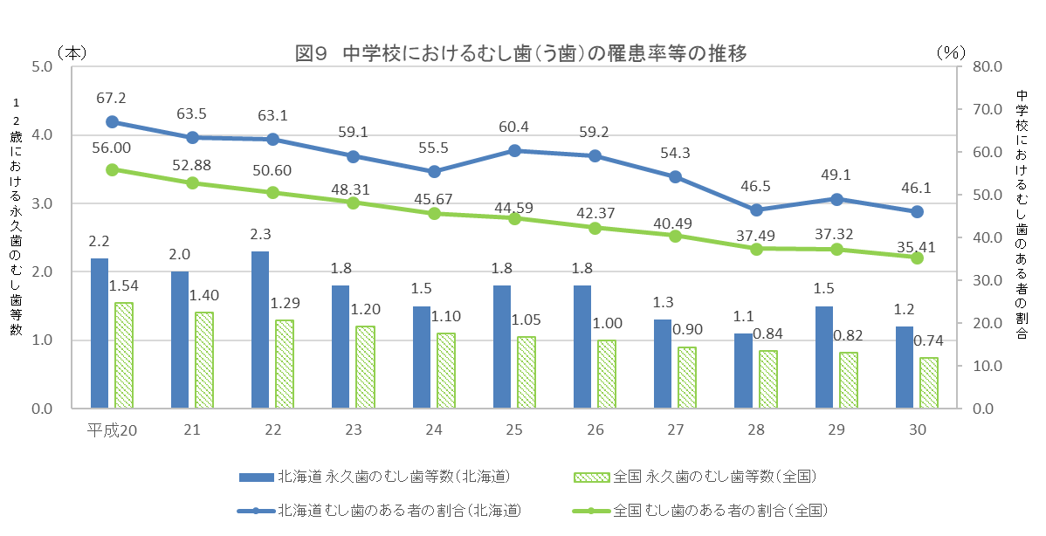
表８ 年齢別 むし歯(う歯)の者の割合 |  |  |  |  |  |  |  |  |  |  |  |  |  | （単位：％）
区 分 |  |  | 北海道 |  |  |  |  |  | 全国
 |  |  | 計 |  |  |  |  |  | 計
 |  |  |  |  | 処置完了者 |  | 未処置歯のある者 |  |  |  | 処置完了者 |  | 未処置歯のある者
幼稚園 | 5 | 歳 |  | 40.8 |  | 16.2 |  | 24.6 |  | 35.10 |  | 13.60 |  | 21.50
小学校 | 6 |  |  | 50.0 |  | 22.3 |  | 27.7 |  | 40.21 |  | 16.53 |  | 23.68
 | 7 |  |  | 54.8 |  | 26.0 |  | 28.8 |  | 46.70 |  | 22.18 |  | 24.52
 | 8 |  |  | 60.0 |  | 30.3 |  | 29.7 |  | 51.16 |  | 26.31 |  | 24.85
 | 9 |  |  | 62.5 |  | 30.8 |  | 31.7 |  | 51.90 |  | 27.75 |  | 24.14
 | 10 |  |  | 55.1 |  | 30.7 |  | 24.4 |  | 45.14 |  | 24.88 |  | 20.26
 | 11 |  |  | 48.0 |  | 24.1 |  | 23.9 |  | 36.67 |  | 20.56 |  | 16.11
中学校 | 12 |  |  | 43.6 |  | 21.4 |  | 22.3 |  | 32.72 |  | 18.91 |  | 13.81
 | 13 |  |  | 46.2 |  | 23.0 |  | 23.2 |  | 34.82 |  | 20.11 |  | 14.72
 | 14 |  |  | 48.4 |  | 25.6 |  | 22.8 |  | 38.53 |  | 22.12 |  | 16.42
高等学校 | 15 |  |  | 53.5 |  | 28.3 |  | 25.2 |  | 40.62 |  | 24.52 |  | 16.10
 | 16 |  |  | 58.7 |  | 31.1 |  | 27.5 |  | 45.50 |  | 27.30 |  | 18.19
 | 17 |  |  | 61.7 |  | 32.1 |  | 29.6 |  | 50.04 |  | 29.54 |  | 20.50
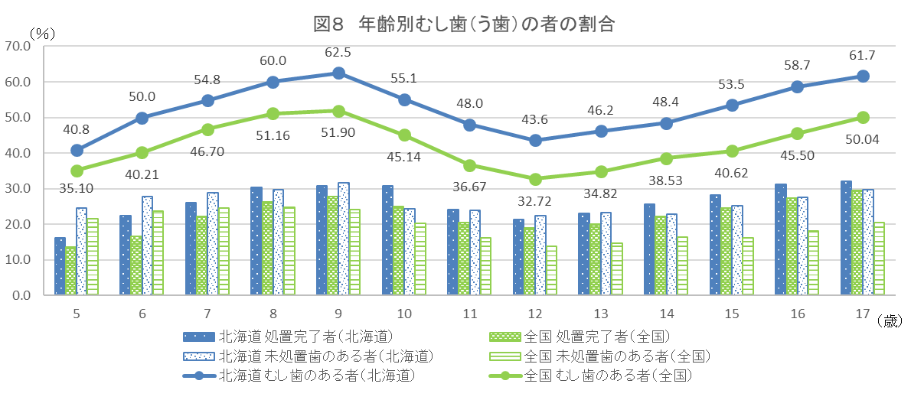

表９ 12歳の永久歯の一人当たり平均むし歯（う歯）等数の推移 |  |  |  |  |  |  |  |  |  |  |  |  |  | （単位：本）
区分 |  |  |  | H20 | H21 | H22 | H23 | H24 | H25 | H26 | H27 | H28 | H29 | H30
永久歯のむし歯 （う歯）等数 |  |  | 北海道 | 2.2 | 2.0 | 2.3 | 1.8 | 1.5 | 1.8 | 1.8 | 1.3 | 1.1 | 1.5 | 1.2
 |  |  | 全国 | 1.54 | 1.40 | 1.29 | 1.20 | 1.10 | 1.05 | 1.00 | 0.90 | 0.84 | 0.82 | 0.74

